PRES GENERAL MR
IMPLEMENTACIÓN DE SOLUCIONES ENERGÉTICAS SOSTENIBLES CON FUENTES NO CONVENCIONALES, PARA LAS COMUNIDADES RURALES DEL MUNICIPIO DE PLATO, DEPARTAMENTO MAGDALENA.
ITEM | DESCRIPCION | UNIDAD | CANTIDAD | VALOR UNITARIO |  |  |  |  |  | VALOR PARCIAL
 |  |  |  | MATERIALES | EQ. & HERRAM. | TRANSPORTE | MOC | MONC | VR. UNITARIO | MATERIALES | EQ. & HERRAM. | TRANSPORTE | MOC | MONC | VR. PARCIAL
1 | Replanteo de obra
1.1 | Realizar Replanteo de obra | UN | 660
2 | Implementación y puesta en funcionamiento de sistema individual solar fotovoltaico
2.1 | Implementar y poner en funcionamiento equipos para la operación fotovoltaica | UN | 649 | $ - | $ - | $ - | $ - | $ - | $ - | $ - | $ - | $ - | $ - | $ - | $ -
2.2 | Estructura de soporte para paneles solares | UN | 649
2.3 | Implementar Sistema de medición y gestión de energía | UN | 649 | $ - | $ - | $ - | $ - | $ - | $ - | $ - | $ - | $ - | $ - | $ - | $ -
2.4 | Instalaciones Internas usuarios del sistema individual solar fotovoltaico | UN | 649 | $ - | $ - | $ - | $ - | $ - | $ - | $ - | $ - | $ - | $ - | $ - | $ -
3 | Implementar SSVF microred 5 kw
3.1 | Sistema de generación de 18760Wp | UN | 2 | $ - | $ - | $ - | $ - | $ - | $ - | $ - | $ - | $ - | $ - | $ - | $ -
3.2 | Obras civiles para estructura de 28 paneles solares y cuarto de equipos y almacenamiento RESPEL | UN | 2
3.3 | Sistema de control, medición y monitoreo | UN | 11 | $ - | $ - | $ - | $ - | $ - | $ - | $ - | $ - | $ - | $ - | $ - | $ -
3.4 | Acometida y SPT domiciliario | UN | 11 | $ - | $ - | $ - | $ - | $ - | $ - | $ - | $ - | $ - | $ - | $ - | $ -
3.5 | Instalaciones Internas usuarios de Usuario de sistema centralizados solar fotovoltaico | UN | 11 | $ - | $ - | $ - | $ - | $ - | $ - | $ - | $ - | $ - | $ - | $ - | $ -
4 | Red de distribución
4.1 | Apertura de hueco para poste o templete en B.T | UN | 53 | $ - | $ - | $ - | $ - | $ - | $ - | $ - | $ - | $ - | $ - | $ - | $ -
4.2 | Suministro, instalación y transporte de poste en Fibra de de vidrío de 8m 510kgf | UN | 53 | $ - | $ - | $ - | $ - | $ - | $ - | $ - | $ - | $ - | $ - | $ - | $ -
4.3 | Suministro, instalación y transporte de estructura para red trenzada LA320 | UN | 30 | $ - | $ - | $ - | $ - | $ - | $ - | $ - | $ - | $ - | $ - | $ - | $ -
4.4 | Suministro, instalación y transporte de estructura para red trenzada LA321 | UN | 13 | $ - | $ - | $ - | $ - | $ - | $ - | $ - | $ - | $ - | $ - | $ - | $ -
4.5 | Suministro, instalación y transporte de estructura para red trenzada LA324 | UN | 9 | $ - | $ - | $ - | $ - | $ - | $ - | $ - | $ - | $ - | $ - | $ - | $ -
4.6 | Suministro, instalación y transporte de Caja para 4 acometidas en policarbonato trifásica | UN | 11 | $ - | $ - | $ - | $ - | $ - | $ - | $ - | $ - | $ - | $ - | $ - | $ -
4.7 | Suministro, instalación y transporte de estructura para red trenzada LA322 | UN | 0 | $ - | $ - | $ - | $ - | $ - | $ - | $ - | $ - | $ - | $ - | $ - | $ -
4.8 | Suministro,transporte y tendida y tensionada red trenzada aluminio, XLPE 2x35mm2 + 1x35mm2 / 2x2AWG+ 1x2AWG | ML | 2,000 | $ - | $ - | $ - | $ - | $ - | $ - | $ - | $ - | $ - | $ - | $ - | $ -
4.9 | Sistema de puesta a tierra cuadrada para baja tensión Norma IPSE NC 740 Y 741 | UN | 22 | $ - | $ - | $ - | $ - | $ - | $ - | $ - | $ - | $ - | $ - | $ - | $ -
4.10 | Cable de Acometida antifraude XL/PVC 600 V 90° Nº 2x6+6 AWG Aluminio | ML | 300.00 | $ - | $ - | $ - | $ - | $ - | $ - | $ - | $ - | $ - | $ - | $ - | $ -
4.11 | Retenida Terminal o en ángulos poste a varilla de anclaje Norma IPSE NC - 752 | UN | 22 | $ - | $ - | $ - | $ - | $ - | $ - | $ - | $ - | $ - | $ - | $ - | $ -
INSERTAR PORCENTAJES DE AIU
5 | Implementar Sistema De Monitoreo Y Control Central - Nano o Microred
5.1 | Suministro e instalación de sistema de monitoreo y gestion energia equipos Nano o Microrred | UN | 2 | $ - | $ - | $ - | $ - | $ - | $ - | $ - | $ - | $ - | $ - | $ - | $ -
TOTAL COSTOS DIRECTOS |  |  |  |  |  |  |  |  |  | $ - | $ - | $ - | $ - | $ - | $ -
ADMINISTRACIÓN |  |  |  |  |  |  |  |  |  |  |  |  |  |  | $ -
IMPREVISTOS |  |  |  |  |  |  |  |  |  |  |  |  |  |  | $ -
UTILIDAD |  |  |  |  |  |  |  |  |  |  |  |  |  |  | $ -
INSERTAR PORCENTAJES DE AIU
IVA DE UTILIDAD |  |  |  |  |  |  |  |  |  |  |  |  |  |  | $ -
TOTAL COSTOS INDIRECTOS (AIU) |  |  |  |  |  |  |  |  |  |  |  |  |  |  | $ -
VALOR CONSTRUCCIÓN (COSTOS DIRECTOS + COSTOS INDIRECTOS) |  |  |  |  |  |  |  |  |  |  |  |  |  |  | $ -
REALIZAR RETIE(% CON RESPECTO A LOS CD ELÉCTRICOS DE NANO Y MICRO REDES) |  |  |  |  |  |  |  |  |  |  |  |  |  |  | $ -
REALIZAR GESTION SOCIAL (% CON RESPECTO A LOS COSTOS DIRECTOS) |  |  |  |  |  |  |  |  |  |  |  |  |  |  | $ -
IMPLEMENTAR PLAN DE MANEJO AMBIENTAL (% CON RESPECTO A LOS COSTOS DIRECTOS) |  |  |  |  |  |  |  |  |  |  |  |  |  |  | $ -
COSTO TOTAL PROYECTO |  |  |  |  |  |  |  |  |  |  |  |  |  |  | $ -
No. USUARIOS I.E. |  |  |  |  |  |  |  |  |  |  |  |  |  |  | 660
VALOR COSTO / USUARIO |  |  |  |  |  |  |  |  |  |  |  |  |  |  | $ -

 |  |  |  |  |  |  |  |  |  |  |  |  |  | individuales | $ 33,263,833.00
 |  |  |  |  |  |  |  |  |  |  |  |  |  | distribuidos | $ 41,123,528.00

Memoria Civil
IMPLEMENTACIÓN DE SOLUCIONES ENERGÉTICAS SOSTENIBLES CON FUENTES NO CONVENCIONALES, PARA LAS COMUNIDADES RURALES DEL MUNICIPIO DE PLATO, DEPARTAMENTO MAGDALENA.
MEMORIA DE CANTIDADES CIVILES

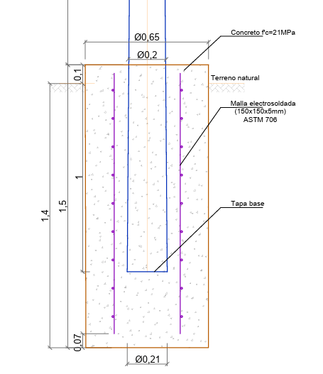
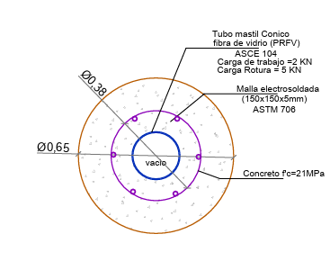
 | SISTEMA INDIVIDUAL SOLAR FOTOVOLTAICO (3 PANELES)

 | Excavación
 | B (m)= | H (m)= | Vol. (m3)= | TOTAL
 | 0.65 | 1.4 | 0.46456301365 | 0.46

 | solado
 | 0.65 | 0 | 0 | 0

 | Cemento (kg)= | 0 |  |  | *Dosificación de concreto 16 MPa
 | Agregado fino (m3)= | 0 |  |  | Cemento (kg)= | 300
 | Agregado grueso (m3)= | 0 |  |  | Agregado fino (m3)= | 0.48
 | Agua (L)= | 0 |  |  | Agregado grueso (m3)= | 0.95
 |  |  |  |  | Agua (L)= | 170
 | Cimentación
 | B (m)= | H (m)= | Vol. (m3)= | TOTAL
 | 0.65 | 1.5 | 0.49774608605 | 0.5
 | 0.21 | -1.1 | -0.038099664906 | -0.04
 |  |  | Total | 0.46
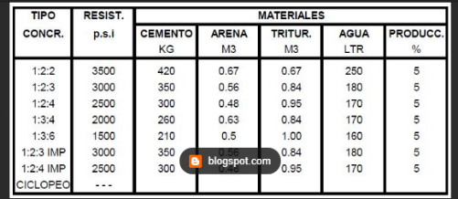
 | Cemento (kg)= | 161 |  |  | *Dosificación de concreto 21 MPa
 | Agregado fino (m3)= | 0.2576 |  |  | Cemento (kg)= | 350
 | Agregado grueso (m3)= | 0.3864 |  |  | Agregado fino (m3)= | 0.56
 | Agua (L)= | 115 |  |  | Agregado grueso (m3)= | 0.84
 |  |  |  |  | Agua (L)= | 250

 | Refuerzo
 |  | Diametro | B (m)= | H (m)= | Peso | TOTAL
 | Malla electrosoldada 150 * 150 *5 mm | 0.38 | 1.39 | 1.375 | 2.08 | 3.97
 |  | Area | 1.91125

 | total agregados
 | Cemento (kg)= | 161
 | Agregado fino (m3)= | 0.2576
 | Agregado grueso (m3)= | 0.3864
 | Agua (L)= | 115

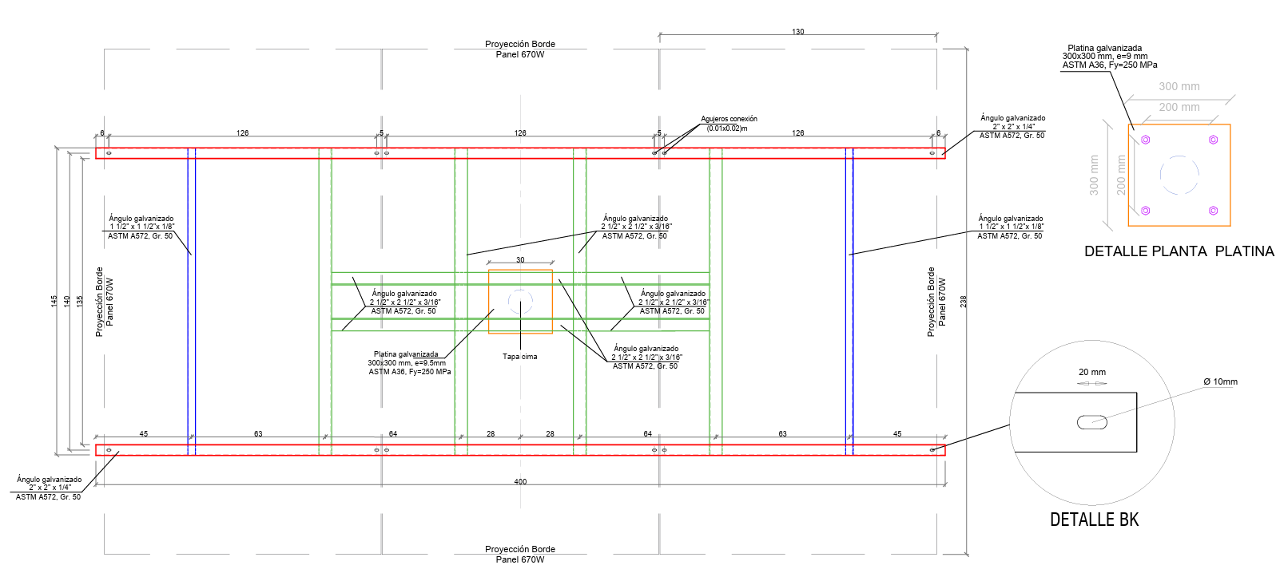
 | Estructura de soporte
 |  | L (m)= | Cantidad | Peso | TOTAL
 | Ángulo galvanizado 2” X 2” X 1/4” ASTM A572, Gr. 50 | 4 | 2.00 | 4.75 | 38
 | Ángulo galvanizado 1 ½” X 1 ½” X 1/8” ASTM A572, Gr. 50 | 1.45 | 2.00 | 1.83 | 5.307
 | Ángulo galvanizado 2 ½” X 2 ½” X 3/16” ASTM A572, Gr. 50 | 1.45 | 4.00 | 4.61 | 26.738
 | Ángulo galvanizado 2 ½” X 2 ½” X 3/16” ASTM A572, Gr. 51 | 1.84 | 2.00 | 4.61 | 16.9648
 | Platina galvanizada 200x50, e=1/4" ASTM A36, Fy=250 MPa | 0.04 | 0.0064 | 7850 | 1.9939
 | Platina galvanizada 300x300, e=9,53mm ASTM A36, Fy=250 MPa | 0.09 | 0.01 | 7850 | 6.732945
 | Pernos Galvanizados ASTM A325 de 3/8" , L 8" | 0.2032 | 2.00 | 0.556 | 0.2259584
 | Pernos Galvanizados ASTM A325 de ½” x 1 ½” | 0.0381 | 4.00 | 0.994 | 0.1514856
 |  |  |  | Total | 96.11

 | OBRAS CIVILES CENTRALIZADO DE 5KW

 | Localización y replanteo civil
 |  | Elementos | B (m)= | L (m)= | Area (m2)=
 | Cuarto de control y respel | 1 | 7 | 5 | 35
 | Cerramiento | 2 | 21.85 | 1.2 | 52.44
 |  | 2 | 11 | 1.2 | 26.4
 | estructura fotovoltaica | 1 | 6.36 | 11.88 | 75.5568
 |  |  |  | Total | 189.3968

 | Desmonte y limpieza del terreno (Incluye retiro de material sobrante)
 |  | Elementos | B (m)= | L (m)= | Area (m2)=
 | Cuarto de control y respel | 1 | 7 | 5 | 35
 | Cerramiento | 2 | 21.85 | 1.2 | 52.44
 |  | 2 | 11 | 1.2 | 26.4
 | estructura fotovoltaica | 1 | 4 | 11.88 | 47.52
 |  |  |  | Total | 161.36

 | Excavación manual (incluye retiro)
 |  | Elementos | B (m)= | H (m)= | L (m)= | Vol. (m3)=
 | vigas ciclopeo | 3 | 0.3 | 0.25 | 7 | 1.575
 |  | 6 | 0.3 | 0.25 | 2.05 | 0.9225
 | vigas Cimentacion | 3 | 0.3 | 0.25 | 7 | 1.575
 |  | 6 | 0.3 | 0.25 | 2.05 | 0.9225
 | material granular | 4 | 2.05 | 0.15 | 3.05 | 3.7515
 | Vigas cerramiento | 2 | 21.85 | 0.3 | 0.5 | 6.555
 |  | 2 | 11 | 0.3 | 0.5 | 3.3
 | bases cilindricas para fotovoltaico | 8 | 0.3 | 1.5 |  | 0.84823001647
 |  |  |  |  | Total | 19.449730016

 | CONCRETO CICLOPEO
 |  | Elementos | B (m)= | H (m)= | L (m)= | Vol. (m3)=
 | Vigas horizontales | 3 | 0.3 | 0.25 | 7 | 1.575
 | Vigas trasversales | 6 | 0.3 | 0.25 | 2.05 | 0.9225
 | Vigas cerramiento | 2 | 21.85 | 0.3 | 0.25 | 3.2775
 |  | 2 | 11 | 0.3 | 0.25 | 1.65
 |  |  |  |  | Total | 7.425
 |  |  |  | concreto | 60% | 4.455
 |  |  |  | piedra rajon | 40% | 2.97

 | Cemento (kg)= | 1336.5 |  |  | *Dosificación de concreto 17 MPa
 | Agregado fino (m3)= | 2.1384 |  |  | Cemento (kg)= | 300
 | Agregado grueso (m3)= | 4.23225 |  |  | Agregado fino (m3)= | 0.48
 | Agua (L)= | 757.35 |  |  | Agregado grueso (m3)= | 0.95
 | piedra rajon | 2.97 |  |  | Agua (L)= | 170

 | CONCRETO 21 Mpa VIGAS
 |  | Elementos | B (m)= | H (m)= | L (m)= | Vol. (m3)=
 | Vigas horizontales | 3 | 0.25 | 0.25 | 7 | 1.3125
 | Vigas trasversales | 6 | 0.25 | 0.25 | 2.125 | 0.796875
 | Vigas cerramiento | 2 | 21.85 | 0.25 | 0.25 | 2.73125
 |  | 2 | 11 | 0.25 | 0.25 | 1.375
 |  |  |  |  | Total | 6.215625

 | Cemento (kg)= | 2175.46875 |  |  | *Dosificación de concreto 21 MPa
 | Agregado fino (m3)= | 3.48075 |  |  | Cemento (kg)= | 350
 | Agregado grueso (m3)= | 5.221125 |  |  | Agregado fino (m3)= | 0.56
 | Agua (L)= | 1553.90625 |  |  | Agregado grueso (m3)= | 0.84
 |  |  |  |  | Agua (L)= | 250

 | RELLENO
 |  | Elementos | B (m)= | H (m)= | L (m)= | Vol. (m3)=
 | Cuarto de control | 4 | 2.125 | 0.15 | 3.125 | 3.984375
 | cerramiento | 2 | 21.85 | 0.25 | 0.05 | 0.54625
 |  | 2 | 11 | 0.25 | 0.05 | 0.275
 |  |  |  |  | Total | 4.805625

 | CONCRETO 21 Mpa PLACA
 |  | Elementos | B (m)= | H (m)= | L (m)= | Vol. (m3)=
 | placa | 1 | 0.2 | 5 | 7 | 7
 |  |  |  |  | Total | 7

 | Cemento (kg)= | 2450 |  |  | *Dosificación de concreto 21 MPa
 | Agregado fino (m3)= | 3.92 |  |  | Cemento (kg)= | 350
 | Agregado grueso (m3)= | 5.88 |  |  | Agregado fino (m3)= | 0.56
 | Agua (L)= | 1750 |  |  | Agregado grueso (m3)= | 0.84
 |  |  |  |  | Agua (L)= | 250

 | CONCRETO 21 Mpa pilas de cimentacion
 |  | Elementos | B (m)= | H (m)= | L (m)= | Vol. (m3)=
 | bases cilindricas para fotovoltaico | 8 | 0.3 | 1.5 |  | 0.84823001647
 |  |  |  |  | Total | 0.84823001647

 | Cemento (kg)= | 296.88050576 |  |  | *Dosificación de concreto 21 MPa
 | Agregado fino (m3)= | 0.47500880922 |  |  | Cemento (kg)= | 350
 | Agregado grueso (m3)= | 0.71251321383 |  |  | Agregado fino (m3)= | 0.56
 | Agua (L)= | 212.05750412 |  |  | Agregado grueso (m3)= | 0.84
 |  |  |  |  | Agua (L)= | 250

 | ACERO DE REFUERZO
 |  | Elementos | Varilla | Peso kg/m | Long | Cantidad | Peso (Kg)
 | Vigas VC-1 - logitudinal superior | 3 | 4 | 0.994 | 6.9 | 2 | 41.1516
 | Vigas VC-1 - logitudinal inferior | 3 | 4 | 0.994 | 6.9 | 2 | 41.1516
 | Vigas VC-1 - transversal | 3 | 3 | 0.56 | 0.75 | 78 | 98.28
 | Vigas VC-2 - logitudinal superior | 3 | 4 | 0.994 | 4.91 | 2 | 29.28324
 | Vigas VC-2 - logitudinal inferior | 3 | 4 | 0.994 | 4.91 | 2 | 29.28324
 | Vigas VC-2 - transversal | 3 | 3 | 0.56 | 0.75 | 60 | 75.6
 | Placa superior longitudinal | 1 | 3 | 0.56 | 7.25 | 26 | 105.56
 | Placa superior transversal | 1 | 3 | 0.56 | 5.25 | 36 | 105.84
 | Placa inferior longitudinal | 1 | 3 | 0.56 | 7.25 | 26 | 105.56
 | Placa inferior transversal | 1 | 3 | 0.56 | 5.25 | 36 | 105.84
 | viga de cimentacion cerramiento long | 2 | 3 | 0.56 | 24.25 | 4 | 108.64
 |  | 2 | 3 | 0.56 | 12.2 | 4 | 54.656
 | viga de cimentacion cerramiento Trans | 2 | 2 | 0.25 | 0.76 | 147 | 55.86
 |  | 2 | 2 | 0.25 | 0.76 | 75 | 28.5
 |  |  |  |  |  | Total | 985.20568

 | Envovente
 |  | Elementos | B (m)= | L (m)= | Area (m2)=
 | Cuarto de control y respel | 1 | 3.52 | 5.97 | 21.0144
...

MATERIALES
...



